상품제안서
다용도 미니 멀티툴 키링 | 상품코드: F27755

 |  |  |  |  |  |  | 02-412-0044 | www.easy1.co.kr
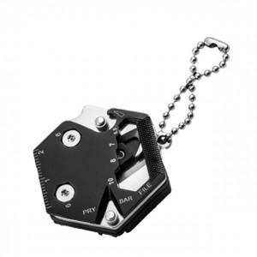

【상세/제작정보】 | 기본수량 미만 인쇄시 비용 추가.

【인쇄/포장옵션】 | 레이저 / 포장불가능

【공급단가】 | 수량 | 50~ | 100~ | 500~ | 1,000~ | 2,000~
*VAT별도 | 양면인쇄 | 3,380원 | 3,320원 | 3,240원 | 3,180원 | 3,100원

【상품 URL】 | https://easy1.co.kr:443/src/goods_detail.php?gdno=27755

